상품제안서
송월 카운테스마라 아가일타올 + 3단 완전자동우산세트 | 상품코드: F17441

 |  |  |  |  |  |  | 02-412-0044 | www.easy1.co.kr
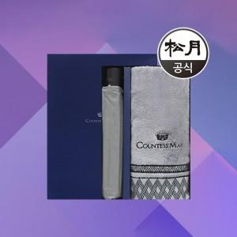

【상세/제작정보】

【인쇄/포장옵션】 | 실크, 자수 / 포장지포장

【공급단가】 | 수량 | 100~ | 300~ | 500~ | 1,000~ | 2,000~
*VAT별도 | 단가 | 18,770원 | 18,080원 | 17,380원 | 16,690원 | 16,270원

【상품 URL】 | https://dev.easy1.co.kr:443/src/goods_detail.php?gdno=17441

